文字クリックゲーム説明ポップアップ
外部設計書 |  |  |  |  |  | 画面名 |  | 文字クリックゲームポップアップ |  |  |  | 作成者 | 佐野友樹 |  |  | 更新者
 |  |  |  |  |  | システム名 |  | まめぇまめぇ |  |  |  | 作成日 | 2023-06-12 |  |  | 更新日
 |  |  |  |  |  | 備考

 | 画面設計

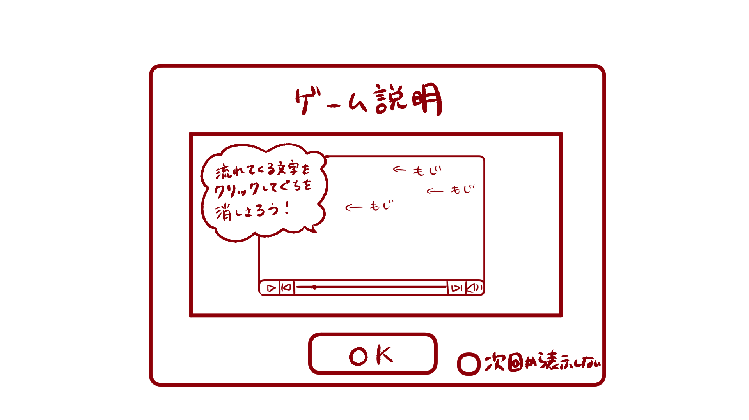

ゲーム説明
１

ここに説明

OK
２
次回から表示しない
次回から表示しない

 | 機能設計

 |  |  | 「１ 文字クリックゲーム説明ポップアップ」
 |  |  |  | 説明を見て、ゲームを開始する場合は「OK」をクリック。
 |  |  |  | OKをクリックした場合文字クリックゲーム画面へ遷移する。

 |  |  | 「２ 次回から表示しないチェックボックス」クリック
 |  |  |  | 「次回から表示しない」にチェックマークをつけると次回から文字クリックゲーム説明ポップアップが表示されない。

 | 項目定義書

 | No |  | 物理名 |  | 論理名 |  | 画面型 |  | データ型 | min | max | DBテーブル |  | DBカラム | 備考
 |  | 1 | d_moji_clickgame_popup |  | クリック破壊ゲーム説明ポップアップ |  | Pop up
 |  | 2 | no_showagain_checkbox |  | 次回から表示しないチェックボックス |  | Checkbox

文字クリックゲーム
外部設計書 |  |  |  |  |  | 画面名 |  | 文字クリックゲーム |  |  |  | 作成者 | 佐野友樹 |  |  | 更新者
 |  |  |  |  |  | システム名 |  | まめぇまめぇ |  |  |  | 作成日 | 2023-06-12 |  |  | 更新日
 |  |  |  |  |  | 備考

 | 画面設計

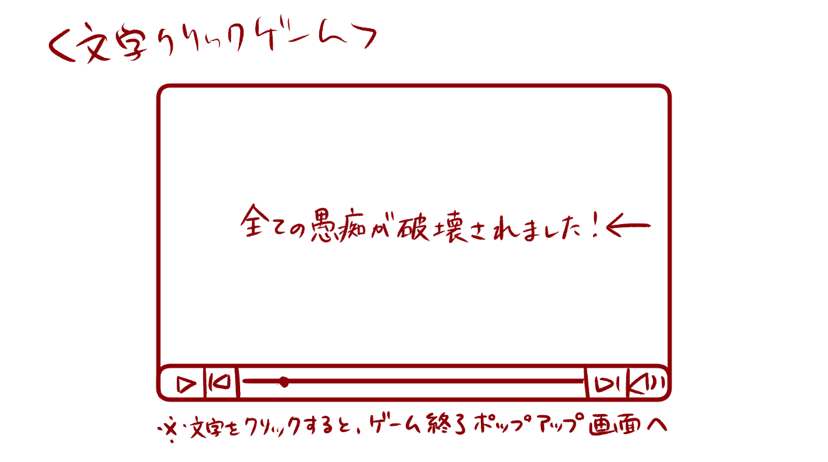
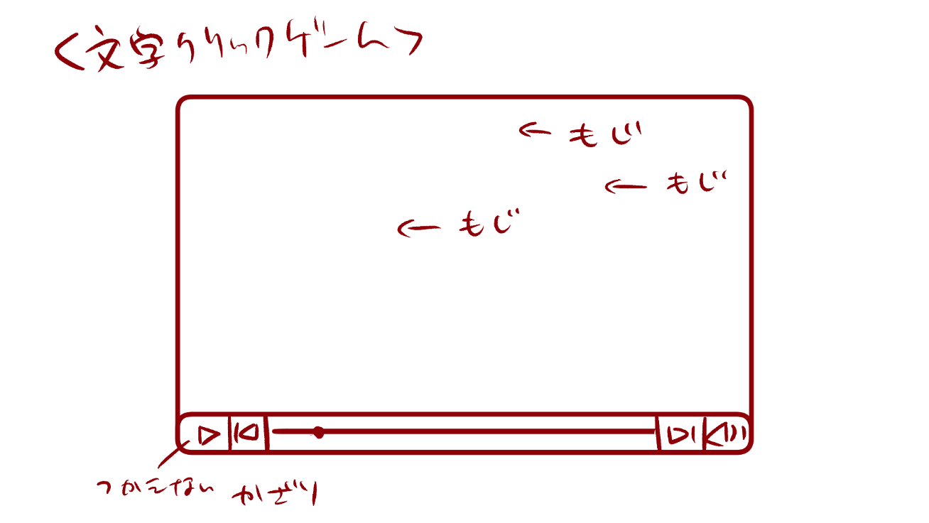
文字クリックゲーム
１
文字クリックゲーム

３
すべての愚痴が破壊されました。

４

２

 | 機能設計

 |  |  | 「１ 文字クリックゲームタイトル」
 |  |  |  | 文字クリックゲームのタイトルを表示する。

 |  |  | 「２ 動画風画像」
 |  |  |  | 動画を再生している風の画像を表示する。

 |  |  | 「３ 愚痴画像」クリック
 |  |  |  | 選択した愚痴のテキストを画像化し、動画風画像の右端から左端に向かって愚痴画像を流す。
 |  |  |  | 愚痴画像をクリックすると、愚痴画像は割れる。割れた画像は画面下に溜まっていく。
 |  |  |  | 愚痴画像は３秒間で横断する。

 |  |  | 「４ 文字破壊終了テキスト」クリック
 |  |  |  | 愚痴画像がすべて消去された後、テキストを愚痴画像と同様に画面右端から画面中央に向かって流れて止まる。
 |  |  |  | テキストをクリックすると、ゲーム終了ポップアップ画面へ遷移する。

 | 項目定義書

 | No |  | 物理名 |  | 論理名 |  | 画面型 |  | データ型 | min | max | DBテーブル |  | DBカラム | 備考
 |  | 1 | moji_clickgame_title |  | 文字クリックゲームタイトル |  | Title
 |  | 2 | movielike_image |  | 動画風画像 |  | Image
 |  | 3 | murmurs_image |  | 愚痴画像 |  | Image |  |  |  |  | murmrus |  | murmur,check
 |  | 4 | moji_end_text |  | 文字破壊終了テキスト |  | Link |  | String

